Лист1
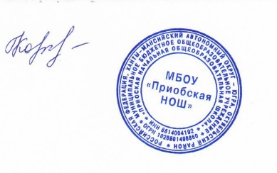

 |  |  | директор Н.В.Кочук

Школа | МКОУ Приобская НОШ |  |  | Отд./корп |  |  |  | День | 08.04.2022г
Прием пищи | Раздел | № рец. | Блюдо | Выход, г | Цена | Калорийность | Белки | Жиры | Углеводы
Завтрак | закуска | 231/08 | Зеленый горошек | 50 | 10.80 | 74.17 | 2.98 | 3.81 | 6.99
 | гор.блюдо | 205/08 | Сосиски отварные | 75 | 32.14 | 179.72 | 6.62 | 16.04 | 1.57
 |  | 227/08 | Макароны отварные | 150 | 2.16 | 140.73 | 3.68 | 3.53 | 23.55
 | гор.напиток | 295/08 | Чай с молоком | 200 | 7.80 | 89.32 | 1.4 | 1.6 | 17.34
 |  | т/к | Хлеб пшеничный | 40 | 4.73 | 92.8 | 3.04 | 0.32 | 19.44
 |  |  |  |  | 57.63 | 576.74 | 17.72 | 25.30 | 68.89
Обед

 |  |  |  |  | 0.00 | 0 | 0 | 0 | 0

